Ejemplo de analisis de involuc
 |  | CUADRO DE INVOLUCRADOS

Los INVOLUCRADOS o STAKEHOLDERS son las personas o grupos que tienen intereses a favor o en contra de un proyecto y que, a través de sus actitudes o acciones, pueden influir para el éxito o el fracaso del mismo. Freeman, R. E. (1984).
Son individuos, grupos u organizaciones que tienen un interés particular en el proyecto y que pueden movilizar recursos para afectar sus resultados de alguna forma. Mitchell, R. K., Agle, B. R., & Wood, D. J. (1997).
Se trata de individuos u organizaciones que están activamente relacionados con el proyecto y tienen intereses que pueden afectar de manera positiva o negativa, los resultados de su ejecución. Project Management Institute (PMI).
Freeman, R. E. (1984). Strategic management: A stakeholder approach. Boston: Pitman.
Mitchell, R. K., Agle, B. R., & Wood, D. J. (1997). Toward a theory of stakeholder identification and salience: Defining the principle of who and what really counts. Academy of Management Review, 22(4), 853-886. https://doi.org/10.5465/amr.1997.9711022105
Project Management Institute. (2021). A guide to the project management body of knowledge (PMBOK guide) (7th ed.). Newtown Square, PA: Project Management Institute.
Nro. | Entidad(es) | INTERESES | PROBLEMAS PERCIBIDOS | RECURSOS Y MANDATOS | INTERÉS EN EL PROYECTO | ROL EN EL PROYECTO | EXPERIENCIA ASOCIADA CON EL PROYECTO
1 | Sector | Aumento en sus ingresos por la venta del café que cultivan. Aumento en su calidad de vida. | Disminución del precio de venta del café que cultivan debido a que no es de la calidad exigida para su venta en los mercados de calidad. | Su participación es imprescindibe ya que hacen parte de la solución. | Recibir apoyo para mejorar sus prácticas de producción y obtener un mejor producto por el que puedan tener mejores ingresos y mejorar su calidad de vida. | Beneficiario | Conocimiento en prácticas de producción tradicionales.
2 | Dueños | La comercialización del café. Mejores resultados económicos en sus operaciones comerciales de modo que se contribuya al crecimiento y desarrollo del sector cafetero.. | Disminución del precio de venta del café como resultado de la calidad en el grano. Alta competencia en el mercado por volúmenes. | Infraestructura institucional para apoyar el desarrollo del proyecto. Capacidad de gestión. Contacto directo con los caficultores. | Poder acceder a mercados de mas alta calidad y desarrollar poder de negociación para participar con competitividad en dichos mercados. | Cooperante | Venta del producto cafetero y experiencia en negociación.
3 | Clientes | La venta de sus productos. El aumento en sus ingresos y su rentabilidad. | Disminución en sus volúmenes de venta como resultado de los bajos ingresos de los caficultores (sus clientes) | Capacidad de gestión. | Aumento en sus ingresos como resultado de la dinamización del sector caficultor. | Beneficiario | Conocimiento sobtre los diferentes tipos de insumos para la producción de café.
4 | Politicas locales | El apoyo del desarrollo de la región. Fortalecimiento del tejido empresarial Acercamiento al mercado internacional | Disminución de la posición competitiva del sector caficultor de Nariño como producto de su limitado acceso al mercado internacional. | Infraestructura institucional para la formulación y ejecución del proyecto. Son quienes implementarían la solución. Alta capacidad de gestion. | Aumento del desarrollo regional como producto del impulso al sector caficultor del departamento el cual equivale , aproximadamente, al 50% del total del sector agrícola. | Cooperante | Gestión y ejecución de proyectos. Capacidad para hacer planeación, seguimiento y control.
Nro. | Entidad(es) | INTERESES | PROBLEMAS PERCIBIDOS | RECURSOS Y MANDATOS | INTERÉS EN EL PROYECTO | ROL EN EL PROYECTO | EXPERIENCIA ASOCIADA CON EL PROYECTO
5 | Federación Nacional de Cafeteros (ONG) - Comité Departamental de Cafeteros del Nariño | El mejoramiento de las condiciones de vida de los cafeteros, sus familias y el desarrollo de las zonas rurales cafeteras de Colombia. | Disminución en el bienestar del cafetero y su familia debido a los bajos ingresos provenientes de la venta de café. | Alta Capacidad de diseño de estrategias y gestión. Poder de influencia y de negociación. Poder de decisión. | Fortalecimiento del tejido social y económico de la comunidad cafetera de la región. Posicionamiento del café colombiano. | Cooperante | Investigaciones diversas sobre calidad y variedad del café colombiano y del suelo.
6 | Universidades de Nariño | Apropiar, difundir y aplicar conocimientos. Llevar a cabo procesos de docencia, investigativos y de proyección. | Baja articulación con el sector empresarial debido a la falta de mecanismos o proyectos que impulsen dichas relaciones. | Gestión del conocimiento. Infraestructura institucional para apoyar el desarrollo del proyecto. | Posibilidad de hacer parte del desarrollo del proyecto, así como dinamizar sus relaciones con el sector empresarial. | Cooperante | Conocimientos técnicos en temas relacionados con producción, marketing, etc. Capacidades institucionales para la gestión de proyectos.
7 | Tostadoras (Importadores) | La producción de sus productos con altos estándares de calidad para su venta a los diferentes clientes. El aumento en el ingreso y la rentabilidad por la venta de sus productos. El aumento en su posición competitiva. | La baja calidad en el grano de café para su comercialización en mercados de alta calidad. | Infraestructura institucional apta para el procesamiento de café verde. Capacidad de gestion. Relaciones con proveedores, clientes y compradores. | Recibir café de alta calidad que le permita ofrecer un mejor producto y, de esta forma, aumemtar sus ventas. | Beneficiario | Manejo de prácticas de producción de café y el uso de tecnologías. Conocimiento de los mercados internacionales.
8 | Empresas Exportadoras de café | El aumento de sus transacciones comerciales en los mercados internacionales. El incremento en su base de clientes. | La baja calidad en el grano de café para su comercialización en mercados de alta calidad. | Infraestructura institucional para la participación en el proyecto. Capacidad de gestión. Experiencia y conocimiento de los mercados internacionales | Hacer parte de la red de dinamización de la exportación de café de alta calidad. | Cooperante | Experiencia y conocmiento en la comercialización de café en mercados internacionales.
9 | Sociedad Civil | Realizar el consumo de café como bebida típica y reconocida a nivel muncial | El escaso conocimiento alrededor de temas de café que no le permiten identificar tomar su decisión de consumo en criterios fundamentados. | Compradores y consumidores del producto cafetero. Poder de decisión de compra y consumo. | Mejorar su conocimiento en temas de calidad y preparación del café. | Beneficiario | Asistencia a eventos nacionales de promoción de café. Experiencia como consumidores.
10 | Entes Territoriales (Gobernación, alcaldías) | Trabajar por el desarrollo regional a través de la coordinación de esfuerzos con el sector público, el sector privado y la sociedad civil. | Bajo y lento crecimiento socioeconímico. Bajo nive de vida de los caficultores. | Amplio poder de decisión, influencia y participación. Capacidad de financiamiento. | Impulso del desarrollo y crecimiento socioeconómico del departamento. | Cooperante | Ejecución de proyectos de desarrollo regional.
Nro. | Entidad(es) | INTERESES | PROBLEMAS PERCIBIDOS | RECURSOS Y MANDATOS | INTERÉS EN EL PROYECTO | ROL EN EL PROYECTO | EXPERIENCIA ASOCIADA CON EL PROYECTO
11 | Gobierno Nacional | Trabajar por el desarrollo económico, político, administrativo, social y cultural del país. | Bajo recaudo de impuestos, altas tasas de desempleo, violencia, desplazamientos, altos índices de Necesidades Básicas Insatisfechas en el sector de los caficultores. | Alta capacidad de gestión. Influencias en las decisiones territoriales. Capacidad de financiamiento del proyecto. | Desarrollo socioeconómico de la región. Lograr condiciones de vida digna para los habitantes. Aumento en las exportaciones del país. | Cooperante | Participación,, apoyo técnico y financiero en proyectos de imnpacto regional y nacional
12 | Proexport | La promoción de las exportaciones del país y, en general, el incremento de las relaciones comerciales con otros países. | Disminución de las exportaciones de café producto de las barreras para acceder al mercado de cafés de calidad. | Alta capacidad de gestión y apoyo en el diseño de estrategias de penetración de mercados. Acompañamiento en el diseño de planes de accion e identificación de mercados. Importante aliado dentro del proyecto. | Incremento en las exportaciones de café y sus productos derivados. | Cooperante | Exportaciones nacionales tradicionales y no tradicionales. Ampliación de redes comerciales.
13 | Bancoldex | El impulso de la competitividad, la productividad, el crecimiento y el desarrollo de las empresas colombianas. | Limitado poder de competencia y crecimiento de las empresas cafeteras de la región. Limitada incursion en procesos de alto impacto por parte de las empresas de la region. | Alta capacidad de gestión. Disponibilidad de recursos para el apoyo del desarrollo del proyecto. | El impulso al desarrollo empresarial de la región a través de la ejecución del proyecto. | Cooperante | Banco de segundo piso para los exportadores del país.

Lluvia de ideas
 | ASIGNATURA INVESTIGACIÓN FORMATIVA |  | 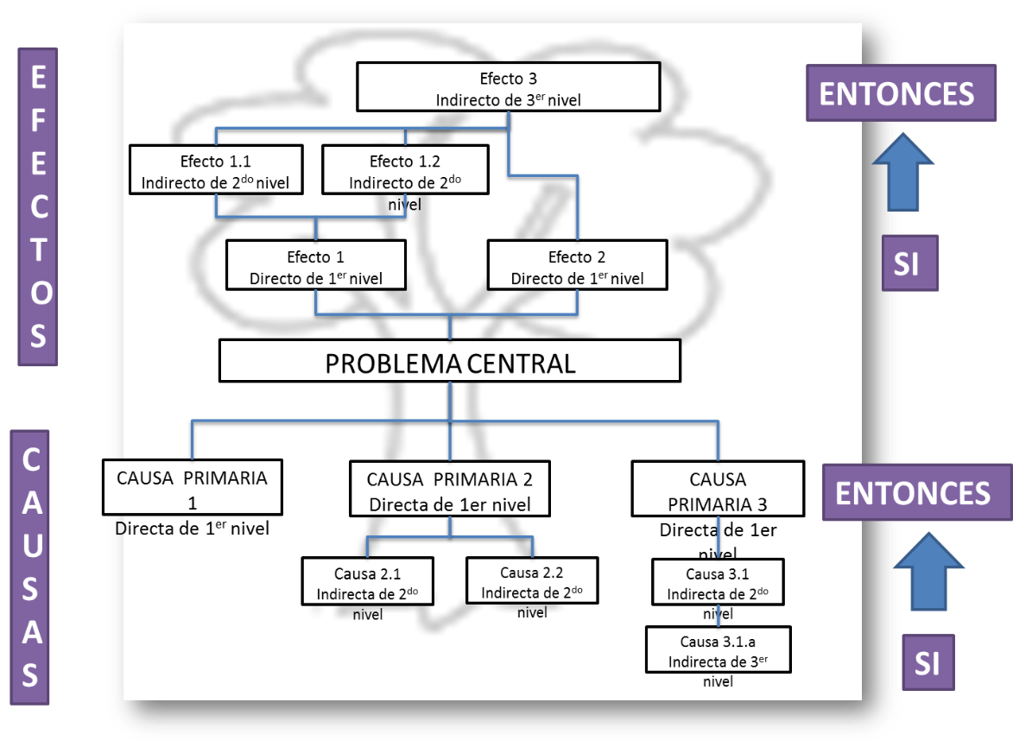
 | ESTRATEGÍA PARA INICIALIZAR UNA INVESTIGACIÓN
 | METODOLOGÍA DE IDENTIFICACIÓN

 | 1. ESCOGENCIA DE TEMÁTICA A INVESTIGACIÓN (TEMA)
 | Estrategias de reutilización del plástico contaminante generado en el Área Metropolitana del Valle de Aburrá (Antioquia – Colombia), con el fin de ser implementado en el sector de la construcción.

 | 2- LLUVIA DE IDEAS
 | 2.1 Generación de ideas (problemas de forma negativa)
 | 2.2 Clasificarlas en Causa, efectos y codificarlas para un orden espécifico. CAUSA DIRECTA CD PRINCIPAL CAUSA DIRECTA CD1, CD2,…....CD(n) CAUSA INDIRECTA CI1.1, CI 2,1, CI1.1.1, CI2.1.1…........CI(n.m.z) EFECTO INDIRECTO E PRINCIPAL EFECTO DIRECTO E1, E2,…....E(n) EFECTO INDIRECTO E1.1, CE 2,1, E1.1.1, EI2.1.1…........E(n.m.z)
# | IDEAS | CLASE | CONSTRUCCIÓN
1 | Daño en el ecosistema a raíz del incremento de toxinas generadas por el alto volumen de plásticos | EI PRINCIPAL: | EI PRINCIPAL: Daño en el ecosistema a raíz del incremento de toxinas generadas por el alto volumen de plásticos
2 | Aumento de población que utiliza productos plásticos en su hogar | CD-1 | CD-1 Aumento de población que utiliza productos plásticos en su hogar
3 | Carencia de programas de educación ambiental | CD-2 | CD-2 Carencia de programas de educación ambiental
4 | Excesivo uso de productos derivados del petróleo | CD-3 | CD-3 Excesivo uso de productos derivados del petróleo
5 | Aumento de utlización de productos plásticos, debido a la concentración de población en centros urbanos | CI-1.1 | CI-1.1 Aumento de utlización de productos plásticos, debido a la concentración de población en centros urbanos
6 | Incumplimiento de normatividad respecto al uso y reutilización de productos plásticos | CD-2.1 | CD-2.1 Incumplimiento de normatividad respecto al uso y reutilización de productos plásticos
7 | Múltiples usos del material plástico | CI-3.1 | CI-3.1 Múltiples usos del material plástico
8 | Mal uso del material plástico, debido a sus propiedad | CI-3.2 | CI-3.2 Mal uso del material plástico, debido a sus propiedad
9 | Deficiente uso y disposición final del producto plástico que utilizamos | CI-2.1.1 | CI-2.1.1 Deficiente uso y disposición final del producto plástico que utilizamos
10 | Amenaza al medio ambiente, debido a sus propiedades | CI-3.2.1 | CI-3.2.1 Amenaza al medio ambiente, debido a sus propiedades
11 | Largo tiempo de degradación del material plástico | CI-2.1.1.1 | CI-2.1.1.1 Largo tiempo de degradación del material plástico
12 | Alto volumen de plástico contaminante generado en el Área Metropolitana del Valle de Aburrá (Antioquia - Colombia) que afecta la salud de los seres vivos | CD PRINCIPAL: | CD PRINCIPAL: Alto volumen de plástico contaminante generado en el Área Metropolitana del Valle de Aburrá (Antioquia - Colombia) que afecta la salud de los seres vivos
13 | Alta concentración de desechos plásticos | E-1 | E-1 Alta concentración de desechos plásticos
14 | Aumento en la contaminación ambiental | E-2 | E-2 Aumento en la contaminación ambiental
15 | Bajo desarrollo económico | E-3 | E-3 Bajo desarrollo económico
16 | Sobrecarga de productos plásticos en sitios de disposición, que causan contaminación | E-1.1 | E-1.1 Sobrecarga de productos plásticos en sitios de disposición, que causan contaminación
17 | Taponamiento del alcantarillado | E-1.2 | E-1.2 Taponamiento del alcantarillado
18 | Alta contaminación en tierra | E-2.1 | E-2.1 Alta contaminación en tierra
19 | Alta contaminación en agua | E-2.2 | E-2.2 Alta contaminación en agua
20 | Alta contaminación en aire | E-2.3 | E-2.3 Alta contaminación en aire
21 | Deficiencia en la calidad de vida de la población | E-3.1 | E-3.1 Deficiencia en la calidad de vida de la población
22 | Daños a la salud humana y animal | E-1.1.1 | E-1.1.1 Daños a la salud humana y animal
23 | Aumento de los depósitos masivos de basura | E-2.1.1 | E-2.1.1 Aumento de los depósitos masivos de basura
24 | Aumento en los múltiples daños en los ecosistemas | E-2.1.2 | E-2.1.2 Aumento en los múltiples daños en los ecosistemas
25 | Incremento en el número de fauna amenazada | E-2.2.1 | E-2.2.1 Incremento en el número de fauna amenazada
26 | Aumento de grandes islas de basura en los océanos alrededor del mundo | E-2.2.2 | E-2.2.2 Aumento de grandes islas de basura en los océanos alrededor del mundo
27 | Alta liberación de gran variedad de toxinas nocivas para el medio ambiente y la salud humana | E-2.3.1 | E-2.3.1 Alta liberación de gran variedad de toxinas nocivas para el medio ambiente y la salud humana

Planteamiento del problema
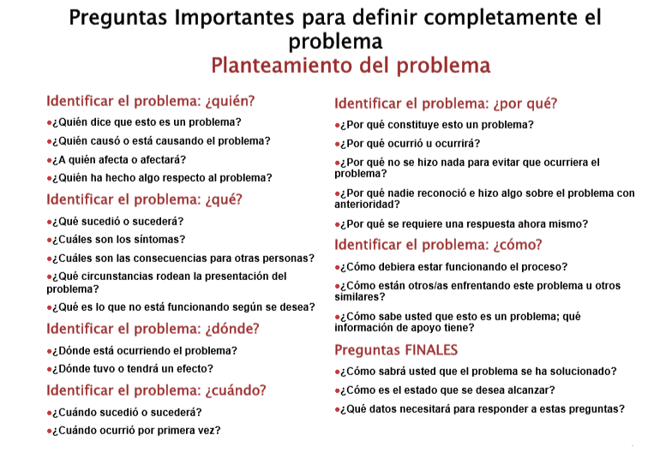

PLANTEAMIENTO DEL PROBLEMA O SITUACIÓN Si bien son muchos los cambios acontecidos en las últimas décadas, el plástico y sus residuos, implican uno de los incidentes más destacados y a su vez, desafortunados a nivel mundial. Según estudios entre 2002 y 2013, la producción mundial de plástico se vio aumentada en casi un 50%, pasando de 204 millones de toneladas a 299 millones de toneladas. Se estima en esta misma medida, que para este año 2020, la cifra alcanzará los 500 millones de toneladas anuales. Se hace importante resaltar, que este aumento de residuos plásticos se ha visto incrementado en las últimas décadas debido a la mala gestión y reciclado. Es así, como se estima que anualmente unos 8 millones de toneladas de plástico acaban en los mares y océanos formando así alrededor de un 80% de los residuos marinos (SOCAS GONZÁLEZ, 2018). Lo anterior, sumado al aumento de población que utiliza productos plásticos en su hogar, la carencia de programas de educación ambiental y el excesivo uso de productos derivados del petróleo, genera sin lugar a duda, un daño enorme en el ecosistema; que se verá reflejado, en la alta concentración de desechos plásticos, el aumento en la contaminación ambiental (en la tierra, en el agua y en el aire) y en un bajo desarrollo económico que llevará por supuesto, a una deficiencia en la calidad de vida de la población en general. Frente a la acumulación de desechos plásticos, se ha generado una gran variedad de investigaciones internacionales, pero muy pocas han sido llevadas a cabo en Latinoamérica y con menor proporción en Colombia, país donde, por ejemplo, no existen estadísticas claras sobre el reciclaje; entre otras razones, porque aún es una actividad del sector informal caracterizada por escasa tecnología, como es el caso de la incineración o transformación de residuos en materias primas para usos alternativos (MUÑOZ CABRERA, SIERRA ESCUDERO, ROJAS MANZANO, MEDINA CAÑAS, & BELALCÁZAR BOLAÑOS, 2019). Sin embargo, de acuerdo

